待買清單
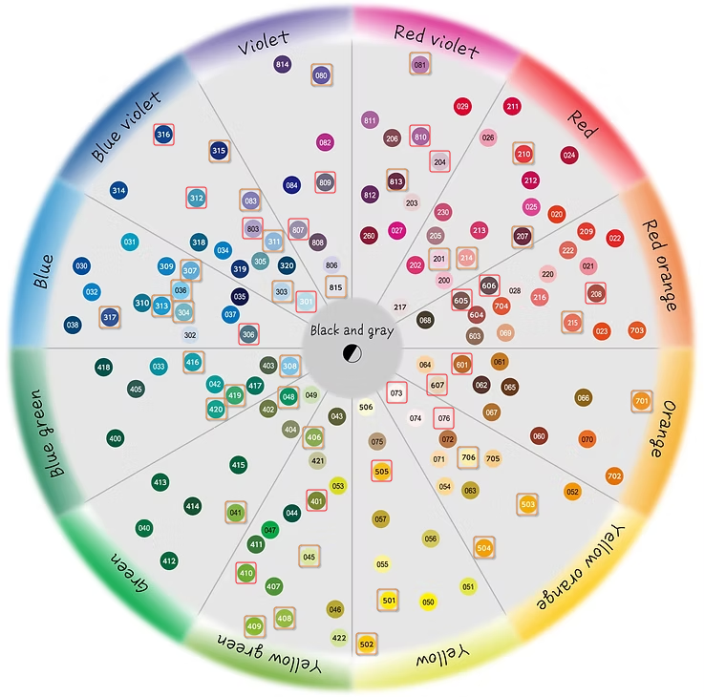
物品 | 備註
星巴克焦糖瑪奇朵沖泡包*3
Deonatulle Soft Stone 消臭石
吳竹眉筆 | 沒找到
吳竹眼線筆 | 沒找到
吳竹自來水筆
金探子吊飾
獾院娃娃
迷你離子夾
canmake睫毛膏

